Hoja 2
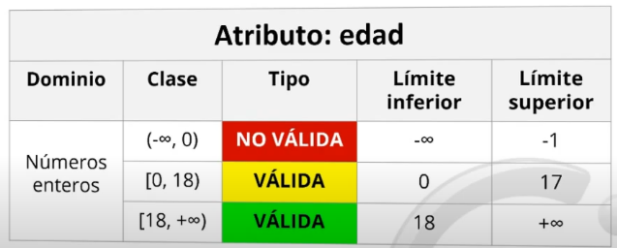
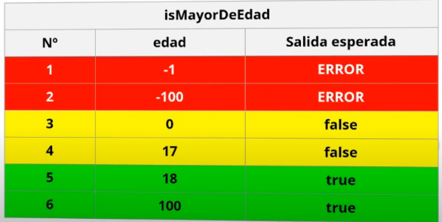
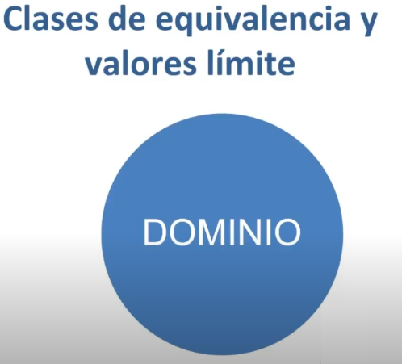
https://www.youtube.com/watch?v=PmdFMDZVmmM
hacer las clases de equivalencia y valores limite
de los parametros de cada funcion

cada elemento pertenece a un dominio

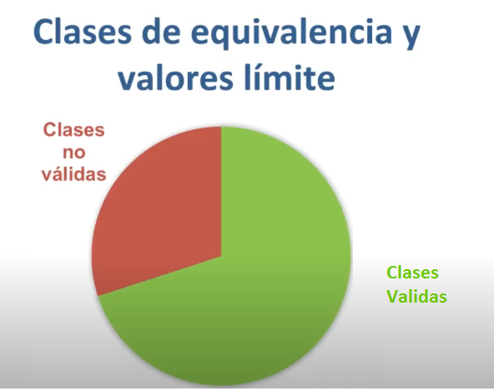

clase
metodo de comprobacion

